オーダーファイル構造
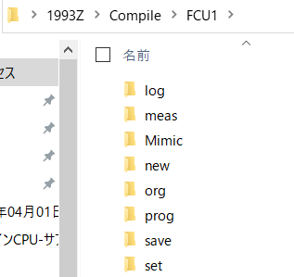
FCU1向け、FCU2向けに分ける
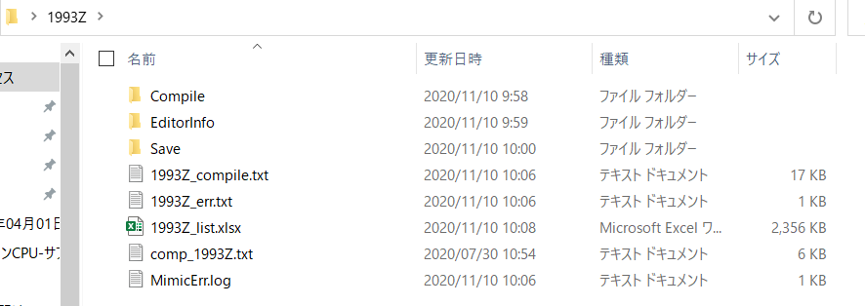
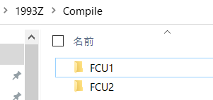

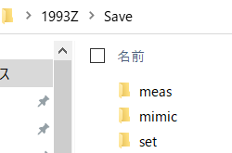
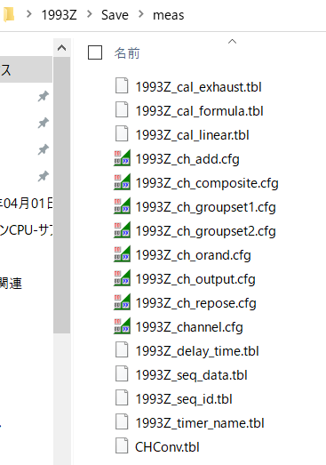

 | meas, setフォルダ内で、共通のファイルとFCU個別ファイルが混在する。(シート「ファイル一覧」参照)
 | 例えば、1993Z_seq_data_1.tbl と 1993Z_seq_data_2.tbl (それぞれFCU1用、FCU2用)

ファイル一覧
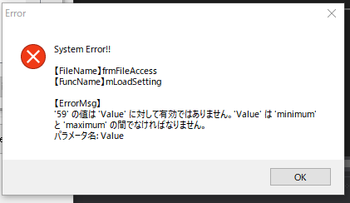
フォルダ1 | フォルダ2 | ファイル名 | 用途 |  | FCU1,2 共通使用 | 備考 | Saveフォルダ内 新ファイル名
 |  |  |  |  |  |  | For FCU1 | For FCU2
set | sys | system.cfg | システム設定データ | ＡＭＳシステムの装置構成を示す設定データ |  |  | system_1.cfg | system_2.cfg | readed
 |  | network.cfg | ネットワーク設定データ | ネットワーク設定データ |  |  | network_1.cfg | network_2.cfg
 |  | trans_file.cfg | 転送ファイル設定データ | ＦＣＵが送信するファイル情報設定データ |  |  | trans_file_1.cfg | trans_file_2.cfg
 |  | save_file.cfg | 保存ファイル設定データ | ＦＣＵが保存するファイル情報設定データ |  |  | save_file_1.cfg | save_file_2.cfg
 |  | trans_table.cfg | データ転送テーブル設定ファイル | FCU-OPS間の転送データの情報を設定する |  |  | trans_table_1.cfg | trans_table_2.cfg | readed
 |  | save_table.cfg | データ保存テーブル設定ファイル | 立ち上げ時の保存データの情報を設定する |  |  | save_table_1.cfg | save_table_2.cfg | readed
 | fu | channel.inf | チャネル情報 | ＦＵの計測点（ﾎﾟｰﾄ）情報 |  |  | channel_1.inf | channel_2.inf | readed
 |  | channel_name.tbl | チャネル情報(表示名称データ) | 基板名、計測点名等の表示名称データ |  |  | channel_name_1.tbl | channel_name_2.tbl | readed
 |  | convert.tbl | 温度変換テーブル | A/D値→温度変換テーブル | o |  | EXT_1.inf | EXT_2.inf | readed
 | ext | EXT.inf | 延長警報盤情報データ | 延長警報盤の制御情報を設定する |  |  | ExtDev_1.inf | ExtDev_2.inf | readed
 |  | ExtDev.inf | 外部機器情報 | 外部機器の制御情報を設定する |  |  | ExtDev_ch_port1_1.inf | ExtDev_ch_port1_2.inf | readed
 |  | ExtDev_ch_port1.inf | 外部機器チャネル情報 | 外部機器のポート01のＣＨ情報を設定する |  |  | … | … | readed
 |  | … | … | … |  |  | ExtDev_ch_port16_1.inf | ExtDev_ch_port16_2.inf | readed
 |  | ExtDev_ch_port16.inf | 外部機器チャネル情報 | 外部機器のポート16のＣＨ情報を設定する
 | ops | ScreenTitle1.dat | OPS 画面タイトル | OPSの画面タイトルを設定する（全39画面） | o
 |  | MainMenu.dat | プルダウンメニュー設定 | OPSのプルダウンメニューを設定する | o
 |  | GraphTitle1.dat | グラフ設定 | グラフを設定する | o
 |  | LogFormat1.dat | ログフォーマット | ログフォーマットを設定する | o
 |  | ControlUse1.dat | コントロール使用可不可設定 | OPSからのコントロール使用可不可の設定をする | o
 |  | FreeDisplay1.dat | フリーディスプレイCH設定 | フリーディスプレイCHを設定する | o
 |  | TrendGraph1.dat | トレンドグラフCH設定 | トレンドグラフCHを設定する | o
 |  | SelectionMenu1.dat | セレクションメニュー設定 | セレクションメニューの情報を設定する | o
 |  | FreeGraph1.dat | フリーグラフ設定 | フリーグラフを設定する | o
 |  | ScreenTitle2.dat | OPS 画面タイトル | OPSの画面タイトルを設定する（全39画面） | o
 |  | MainMenu.dat | プルダウンメニュー設定 | OPSのプルダウンメニューを設定する | o
 |  | GraphTitle2.dat | グラフ設定 | グラフを設定する | o
 |  | LogFormat2.dat | ログフォーマット | ログフォーマットを設定する | o
 |  | ControlUse2.dat | コントロール使用可不可設定 | OPSからのコントロール使用可不可の設定をする | o
 |  | FreeDisplay2.dat | フリーディスプレイCH設定 | フリーディスプレイCHを設定する | o
 |  | TrendGraph2.dat | トレンドグラフCH設定 | トレンドグラフCHを設定する | o
 |  | SelectionMenu2.dat | セレクションメニュー設定 | セレクションメニューの情報を設定する | o
 |  | FreeGraph2.dat | フリーグラフ設定 | フリーグラフを設定する | o
 |  | GwsChSet.dat | GWS チャンネル情報 | GWSで出力するCH情報を設定する | o
 |  | LogOption.dat | ログ特殊フォーマット設定 | ログ印字時、下絵ファイルを使用する場合の設定ファイル | o
 |  | PidTrend1.dat | PID専用トレンドグラフCH設定 | PIDコントロール専用のトレンドグラフCHを | o
 |  | PidTrend2.dat | PID専用トレンドグラフCH設定 | 設定するフォーマットは、TrendGrap1.datと同じ | o
 |  | OutputCurve1.dat | OUTPUTカーブ設定 | OUTPUTカーブの表示設定 | o
meas |  | channel.cfg | チャネル設定ファイル | 計測点の情報（CH ID、CHNo、判定値等）を設定する |  |  | channel_1.cfg | channel_2.cfg | readed
 |  | ch_groupset1.cfg | グループＣＨ設定ファイル | グループ毎のCH IDを設定する | o |  |  |  | /
 |  | ch_groupset2.cfg | 同上（カーゴ用） | グループ毎のCH IDを設定する（カーゴ用） | o
 |  | CH_Conv.tbl | ＣＨ変換テーブル | ＩＰ通信データ用のCH ID設定テーブル |  |  | CH_Conv_1.tbl | CH_Conv_2.tbl
 |  | ch_repose.cfg | リポーズ入力設定ファイル | リポーズ入力のチャネル情報を設定する | o | FCU1,2共に同じ設定をするので共通でOK |  |  | /
 |  | ch_output.cfg | 出力チャネル設定ファイル | 出力チャネルの情報を設定する |  |  | ch_output_1.cfg | ch_output_2.cfg | readed
 |  | ch_orand.cfg | 論理出力設定ファイル | 論理(AND/OR)出力のチャネル情報を設定する |  |  | ch_orand_1.cfg | ch_orand_2.cfg | readed
 |  | ch_composite.cfg | コンポジット設定テーブルファイル | コンポジットチャネル用の情報を設定する |  |  | ch_composite_1.cfg | ch_composite_2.cfg | readed
 |  | ch_add.cfg | 積算データ設定ファイル | 運転積算データの情報（合計、日単位等）を設定する |  |  | ch_add_1.cfg | ch_add_2.cfg | readed
 |  | cal_formula.tbl | 演算式テーブル | コントロールシーケンスで使用するテーブルを設定する |  |  | cal_formula_1.tbl | cal_formula_2.tbl | readed
 |  | cal_liner.tbl | リニアライズテーブル | コントロールシーケンスで使用するテーブルを設定する |  |  | cal_liner_1.tbl | cal_liner_2.tbl | readed
 |  | cal_exhaust.tbl | 排ガス演算処理テーブル | 排ガス演算用のシリンダCHと偏差CHの情報を設定する |  |  | cal_exhaust_1.tbl | cal_exhaust_2.tbl | readed
 |  | seq_id.tbl | シーケンスID設定 | コントロールシーケンスの使用有無を設定する |  |  | seq_id_1.tbl | seq_id_2.tbl | readed
 |  | seq_data.tbl | シーケンス設定 | コントロールシーケンス毎の情報を設定する |  |  | seq_data_1.tbl | seq_data_2.tbl | readed
 |  | delay_time.tbl | タイマー設定 | タイムアウト時間等を設定する |  |  | delay_time_1.tbl | delay_time_2.tbl | readed
 |  | timer_name.tbl | タイマ表示名称テーブル | タイマ名称を設定する |  |  | timer_name_1.tbl | timer_name_2.tbl | readed

